node.js的安装

操作系统
 | window(本案例中所使用的操作系统是window10 64bit)
nodejs下载
 | 在node官网上下载最新的如今进行安装
 | 官网地址：https://nodejs.org/en/

nodejs环境安装
 | 根据提示进行安装成功。
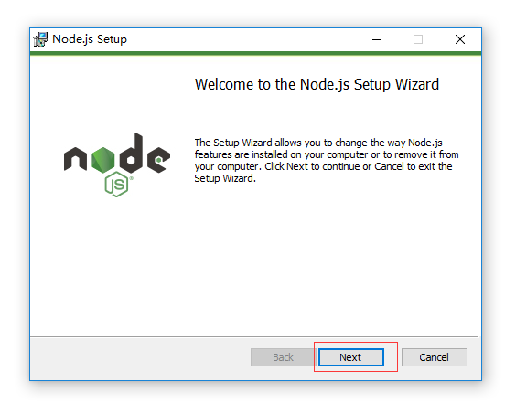

确认node环境安装成功
 | 1：cmd进入进入dos命令
 | 2：输入'node --version'查看node版本，确认node安装成功

vue项目环境搭建
操作系统 | window10+64bit
IDE编辑器 | JetBrains WebStorm 11.0.3
安装方式 | vue-cli脚手架一键安装
安装步骤
 | 1：安装vue-cli
 | npm install -g vue-li

 | 安装完成部分截图如下所示

 | 2：vue初始化项目
 | vue init webpack my-project-name

 | Project name:项目名称（vueproject)
 | Project description:项目描述(vuetest)
 | Author:作者（wdh)
 | Install vue-router:是否安装路由(选择yes)

 | 3:进入工程目录
 | cd vueproject

 | 4:进入项目，安装依赖
 | npm install
 | 安装成功部分截图如下：
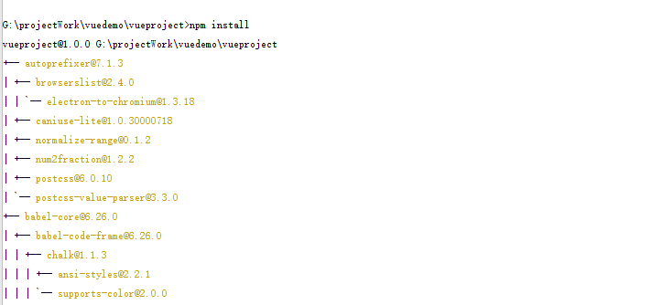

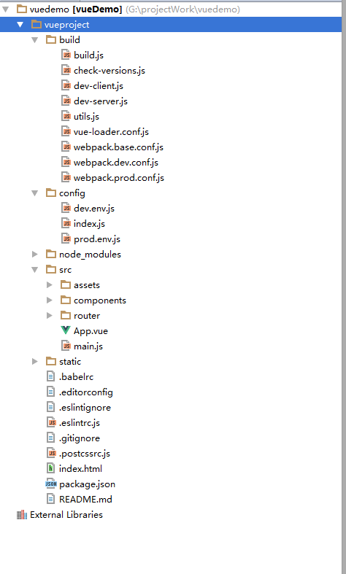
 | 安装完成整体项目结构目录如下所示：
 |  |  | 项目关键文件/文件夹介绍：
 |  |  | 1 | 路劲 | vueproject/config/index.js
 |  |  |  | 主要信息 | 端口配置所在，默认端口为8080，可以修改为任意端口
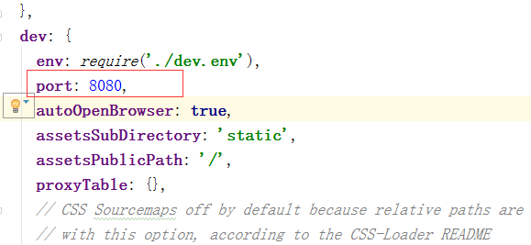

 |  |  | 2 | 路劲 | vueproject/src
 |  |  |  | 主要信息 | 编写的代码文件的位置，在改文件夹下根据业务需要添加文件
 |  |  | 3 | 路劲 | vueproject/src/router/index.js
 |  |  |  | 主要信息 | 页面路由存放的信息文件

 | 5：运行项目，在浏览器中浏览
 | npm run dev

 | 浏览器中展示
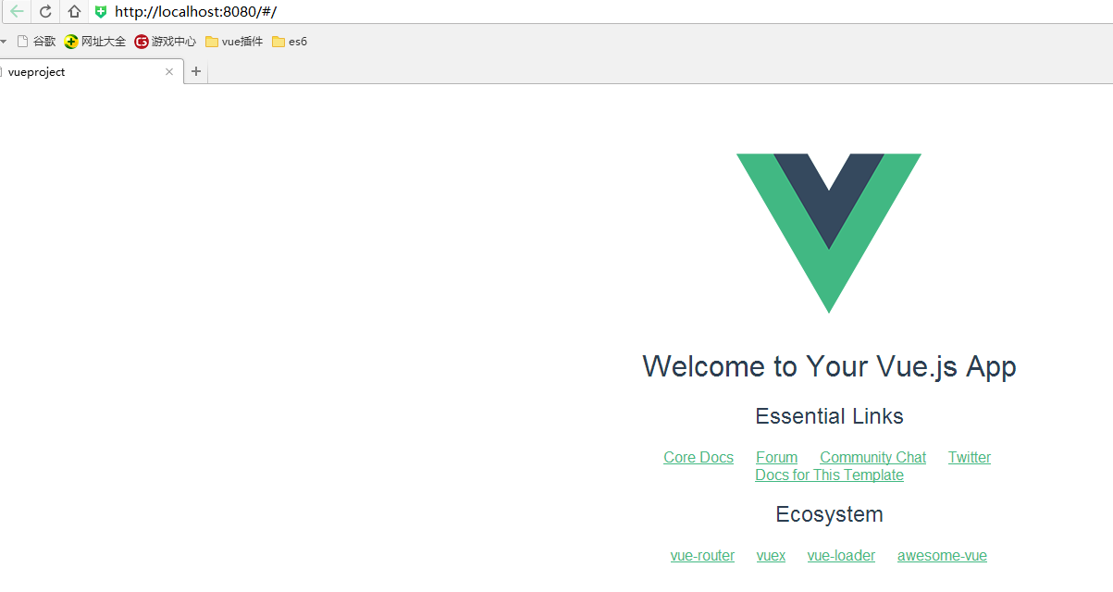

 | 6:基本环境搭建已完成，最后根据自己的业务，需要什么模块和插件进行安装。
 | 安装命令： | npm install 模块名称
 | 例如： | npm install element-ui -s

